회원가입
memberJoin.jsp | 작성날짜 | 2021-12-01
 | 수정날짜 | 2021-12-01
 | 작성자 | 이기태
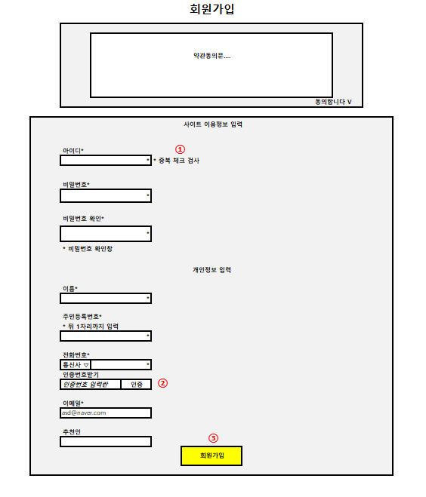
 | 1. ID 중복체크
 | → '중복체크' 클릭
 | → memberCheckIdResult.jsp 로드(ajax)

 | 2. 인증번호 확인
 | → '인증번호 받기' 클릭
 | → memberCodePhone.jsp 이동

 | 3. 회원가입
 | → '회원가입' 클릭
 | → main.jsp 이동

로그인
memberLogin.jsp | 작성날짜 | 2021-12-01
 | 수정날짜 | 2021-12-01
 | 작성자 | 이기태

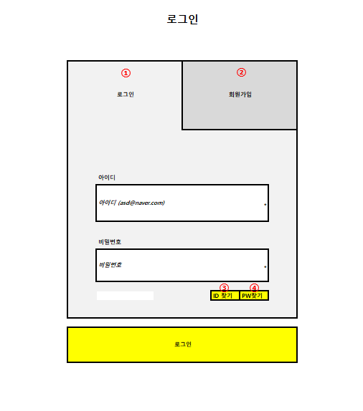
 | 1. 로그인
 | → '로그인' 클릭
 | → ID/PW모두입력시 로그인여부확인가능
 | → 로그인 성공 여부 팝업창으로 띄움

 | 2. 회원가입
 | → '회원가입' 클릭
 | → memberJoin.jsp 페이지 이동

 | 3. ID 찾기
 | → 'ID 찾기' 클릭
 | → memberSearchId.jsp 페이지 이동

 | 4. PW 찾기
 | → 'PW찾기' 클릭
 | → memberSearchPw.jsp 페이지 이동

아이디찾기
memberSearchId.jsp | 작성날짜 | 2021-12-01
 | 수정날짜 | 2021-12-01
 | 작성자 | 이기태

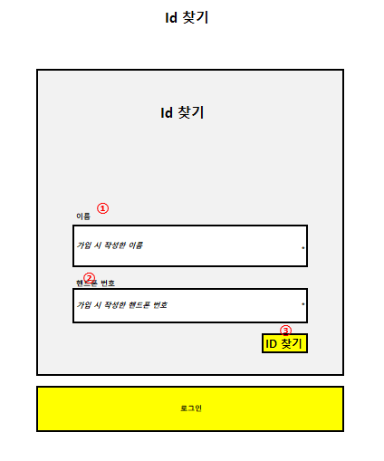
 | 1. 이름 입력
 | → 가입 시 작성한 이름 입력

 | 2. 핸드폰 번호 입력
 | → 가입 시 작성한 핸드폰 번호 입력

 | 3. ID 찾기
 | → 'ID 찾기' 클릭
 | → memberSearchIdResult.jsp로 이동
 | → 동시에 출력

비밀번호찾기
memberSearchPw.jsp | 작성날짜 | 2021-12-01
 | 수정날짜 | 2021-12-01
 | 작성자 | 이기태
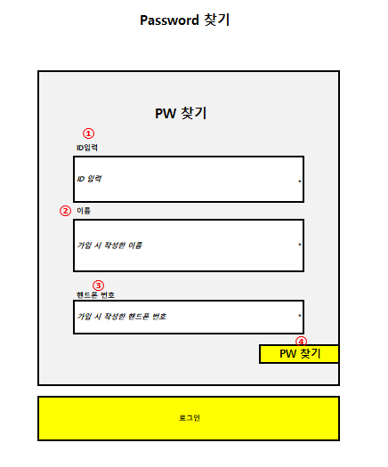
 | 1. ID 입력
 | → 가입 시 작성한 ID 입력

 | 2. 이름 입력
 | → 가입 시 작성한 이름 입력

 | 3. 핸드폰 번호 입력
 | → 가입 시 작성한 핸드폰 번호 입력

 | 4. PW 찾기
 | → 'PW 찾기' 클릭
 | → memberSearchpwResult.jsp로 이동
 | → 동시에 출력

구매페이지
 | Product.jsp | 작성날짜 | 2021-12-01
 |  | 수정날짜 | 2021-12-01
 |  | 작성자 | 이희성
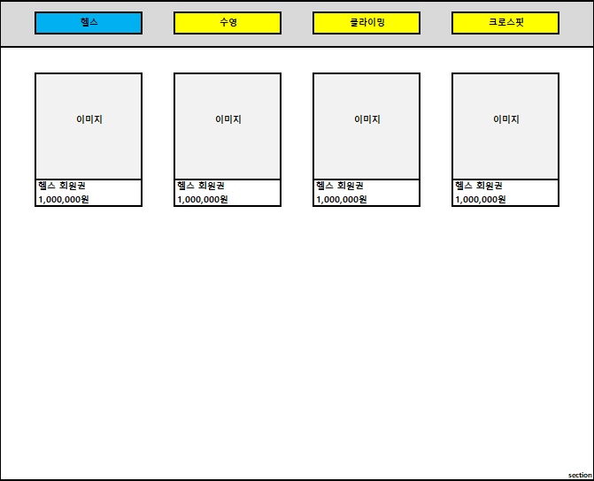 |  | 1. 구매 카테고리
①
 |  | - 종목별 구매 카테고리로 이동
 |  | - 1. '헬스' 클릭
 |  | - 2. '수영' 클릭
 |  | - 3. '클라이밍' 클릭
 |  | - 4. '크로스핏' 클릭
 |  | > "***" ajax url로 이동

 |  | 2. 상품 이미지/정보
 |  | - 해당 상품의 상세페이지로 이동
 |  | - '2' 클릭
②
 |  | > 상세페이지 이동(productDetail.jsp)

 |  | 추가 페이징

구매상세페이지
productDeatil.jsp | 작성날짜 | 2021-12-01
 | 수정날짜 | 2021-12-01
 | 작성자 | 이희성
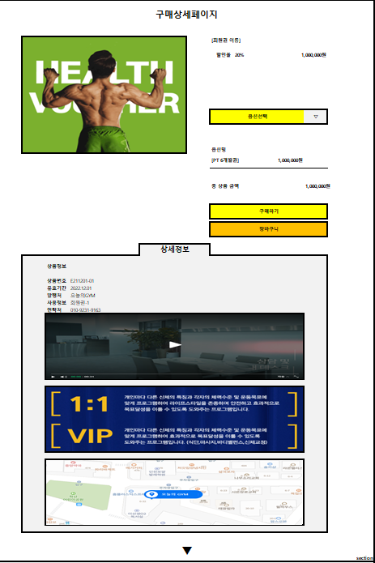
 | 1. 회원권 타이틀 출력
①
②
 | 2. 회원권 가격 출력

③
 | 3. 회원권 옵션 selectbar
 | - ▽ 클릭
 | > 옵션종류 select

 | 4. 선택 옵션/가격 출력
④
 | 5. '구매하기' 버튼 클릭
 | > myOrder.jsp이동(결제 페이지 이동)

⑤
⑥
 | 6. '장바구니' 버튼 클릭
 | > myCart.jsp이동(장바구니 페이지 이동)

 | 7. 지도api

 | 옵션
 | 기간 1, 3, 6, 12개월
 | 락커룸 ON OFF
 | 운동복 ON OFF

장바구니페이지
 | myCart.jsp | 작성날짜 | 2021-12-01
 |  | 수정날짜 | 2021-12-01
 |  | 작성자 | 이희성
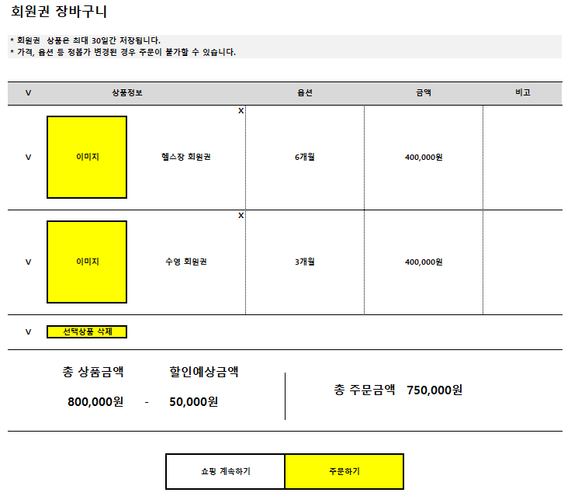 |  | 1. 개별 선택
 |  | > 선택시 5~7번에 정보 출력
 |  | 2. 전체 선택
③
 |  | > 선택시 5~7번에 정보 출력
 |  | 3. 개별 삭제
①
 |  | > 선택시 5~7번에 정보 삭제
 |  | 4. 전체 삭제
 |  | > 선택시 5~7번에 정보 삭제
 |  | 5. 총 금액 출력
 |  | > 1~2 선택된 금액 출력
 |  | 6. 할인 금액 출력
 |  | > 1~2 선택된 할인금액 출력
 |  | 7. '5', '6' 합계 금액 출력

②
④
 |  | 8. 버튼클릭
 |  | > ***.jsp이동(구매메인 페이지)

⑦
 |  | 9. 버튼클릭
 |  | > myOrder.jsp이동(결제 페이지)
⑤
⑥
 |  | 10.이미지 클릭시
 |  | > 해당 구매 상세 페이지로 이동
⑧
⑨

이용후기
reviewsBoard.jsp | 작성날짜 | 2021-12-01
 | 수정날짜 | 2021-12-01
 | 작성자 | 박민영

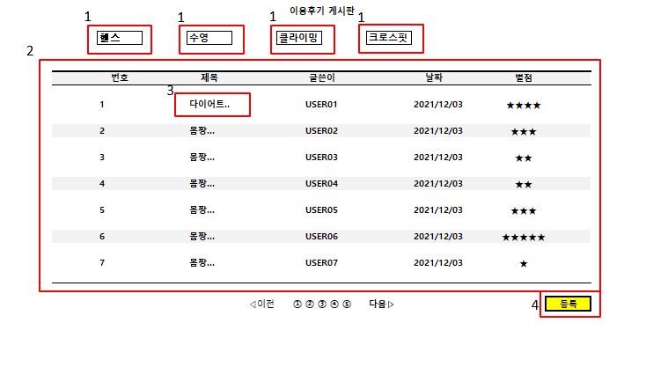
 | 이용후기 게시판
 | 1. 헬스 수영 클라이밍 크로스핏 클릭시
 | 각 종목의 이용 후기를 보여준다
 | 2.클릭한 종목의 데이터 베이스를 불러
 | 번호 제목 글쓴이 날짜 별점을 보여준다

 | 3.제목을 누르면 이용후기 상세보기로 이동한다

 | 4.등록을 누르면이용후기 등록페이지 이동

 | 5.별점 기능 추가 ( 숫자로 바뀔수있음)

이용후기등록
reviewsWrite.jsp | 작성날짜 | 2021-12-01
 | 수정날짜 | 2021-12-01
 | 작성자 | 박민영

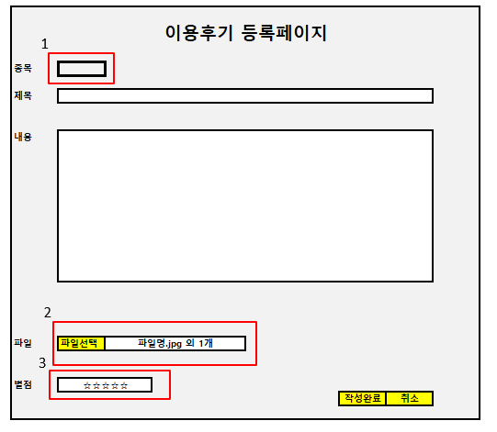
 | 1. 헬스 클라이밍 수영 크로스핏 종목을
 | 선택할 수 있다

 | 2.그림 파일을 선택해 업르드를 할수있다.

 | 3.별접 제도를 도입해 이용후기 게시판에
 | 평가 할수 있다

이용후기상세
reviewsDetail.jsp | 작성날짜 | 2021-12-01
 | 수정날짜 | 2021-12-01
 | 작성자 | 박민영

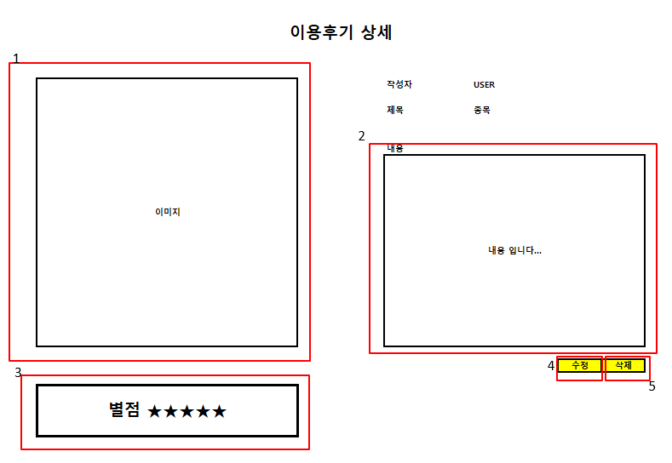
 | 이용후기 상세 페이지

 | 1.등록한 이미지를 보여준다

 | 2.등록한 내용을 보여준다

 | 3.등록한 별점을 보여준다.

 | 4.게시물을 수정.(업데이트)

 | 5.게시물을 삭제. (업데이트)

지점안내
branchInfo.jsp | 작성날짜 | 2021-12-01
 | 수정날짜 | 2021-12-01
 | 작성자 | 이승현
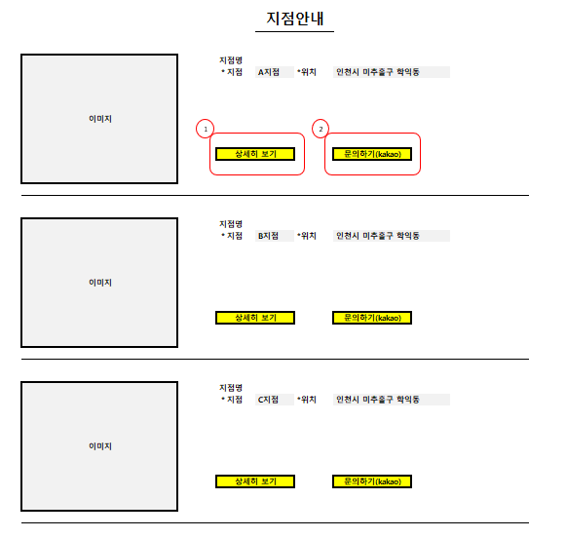
 | 1. 지점 상세히 보기
 | → 상세히 보기 클릭
 | → branchInfoDetail.jsp로 이동

 | 2.문의하기(kakao)
 | →문의하기(kakao) 클릭
 | →해당 지점 카톡으로 연결

 | 3. 페이징 처리

지점상세페이지
branchInfoDetail.jsp | 작성날짜 | 2021-12-01
 | 수정날짜 | 2021-12-01
 | 작성자 | 이승현

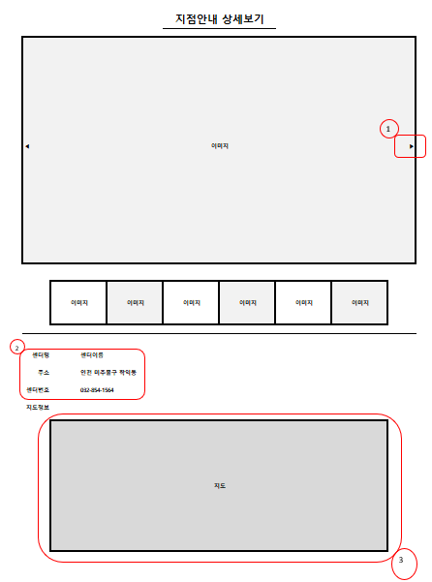
 | 1. 이미지 슬라이드
 | → ▶ 클릭시 옆 사진으로 이동

 | 2. DB값을 가져와서 출력

 | 3. 지도 AIP를 이용해 해당지점 지도 표시

 | 4. 문의하기 버튼

관리자회원관리
관리자 회원관리(adMember.jsp) |  |  |  |  |  |  |  | 작성 날짜
 |  |  |  |  |  |  |  | 수정 날짜
 |  |  |  |  |  | 관리자 님 | Logout | 작 성 자
1
 |  |  |  |  |  |  |  | adminMain.jsp side bar에서 회원 관리란을 클릭 시 adminMember.jsp 페이지로 이동

회원 관리
 | 총 회원수
회원권 관리 |  |  |  |  |  |  |  | 1. 총 가입 회원의 수를 표시하고 입력 받은 주민등록번호의 뒷자리 첫번째 숫자를 사용하여 성별을 구분하여 표시
 | 남 성 |  |  | 여 성
지점 관리
2
1
 | 회원 목록
 |  |  |  |  |  |  |  | 2. 전체 회원의 목록을 표시
 | 등록 일자 | 이 름 | 아 이 디 | 생 년 월 일 | 성 별

 |  |  |  |  |  |  |  | 3. 검색란을 이용하여 회원의 정보를 검색 가능

3

 | 검 색

관리자회원상세
관리자 회원상세(adMemberDetail.jsp) |  |  |  |  |  |  | 작성 날짜
 |  |  |  |  |  |  | 수정 날짜
 |  |  |  | 관리자 님 |  | Logout | 작 성 자
 |  |  |  |  |  |  | adMember.jsp의 회원 목록에서 상세보기를 원할 시 해당 회원의 아이디를 클릭하여 adMemberDetail.jsp로 이동
1
1
회원 관리
 | 이 름 | 가 입 일 자
회원권 관리 |  |  |  |  |  |  | 1. 선택한 회원의 상세정보를 표시

지점 관리 | 아 이 디

 | 생 년 월 일 |  |  |  |  |  | 2. '수정' 버튼 클릭 시 adMemberUpdate.jsp 페이지로 이동

 | 연 락 처

 | 이 메 일 |  |  |  |  |  | 3. '삭제' 버튼 클릭 시 해당 회원 정보의 삭제 여부를 다시한번 질문하고 '예' 선택 시 정보 삭제 처리

 | 보유 회원권

 | 보유 포인트
2
1
3
1

 |  |  | 수 정 |  | 삭 제

관리자회원수정
관리자 회원수정(adMemberUpdate.jsp) |  |  |  |  |  | 작성 날짜
 |  |  |  |  |  | 수정 날짜
 |  |  | 관리자 님 |  | Logout | 작 성 자
 |  |  |  |  |  | adMemberDetail.jsp의 '수정' 버튼 클릭 시 adMemberUpdate.jsp 페이지로 이동

회원 관리
 | 이 름 | 가 입 일 자
회원권 관리 |  |  |  |  |  | 1. 기존의 회원 정보에서 이름, 연락처, 이메일 만 수정 가능

2
1
지점 관리 | 아 이 디

1
1
 | 비밀번호 초기화

 | 생 년 월 일 |  |  |  |  | 2. '비밀번호 초기화' 버튼 클릭 시 해당 회원의 비밀번호를 기본값으로 초기화

 | 연 락 처

 | 이 메 일 |  |  |  |  | 3. '수정 완료' 버튼을 클릭하여 회원정보 수정을 완료 처리

 | 보유 회원권

 | 보유 포인트
3
1

 |  |  |  | 수정 완료

관리자지점관리
관리자 화면(지점-adSpot.jsp) |  |  |  |  |  |  | 작성 날짜
 |  |  |  |  |  |  | 수정 날짜
 |  |  |  | 관리자 님 |  | Logout | 작 성 자
 |  |  |  |  |  |  | adMain.jsp side bar에 지점 관리 버튼 클릭 시 adSpot.jsp 페이지로 이동.

1
1
2
1
회원 관리
 |  | 이미지
지점 관리

회원권 관리 |  |  |  |  |  |  | 1. 지점 이미지 파일을 미니뷰로 출력
3
1

 |  |  | 상세 보기

 |  | 이미지

 |  |  |  |  |  |  | 2. 지점의 정보 내용을 텍스트로 출력

 |  |  | 상세 보기

 |  | 이미지
 |  |  |  |  |  |  | 3. 상세 보기 버튼을 클릭하여 adSpotDetail.jsp로 이동

 |  |  | 상세 보기

 |  | 이미지 |  |  |  |  | 4. 등록된 지점의 총 개수를 표시

4
1
 |  |  |  |  |  |  | 5. 검색 기능을 사용하여 등록 지점을 검색
 | 등록 지점 총 개수

5
1
6
1
 |  | 검 색 |  |  | 등 록

 |  |  |  |  |  |  | 6. 등록 버튼을 클릭하여 adSpotInsert.jsp 페이지로 이동

관리자지점등록
관리자 화면(adSpotInsert.jsp) |  |  |  |  |  | 작성 날짜
 |  |  |  |  |  | 수정 날짜
 |  |  | 관리자 님 |  | Logout | 작 성 자
 |  |  |  |  |  | adSpot.jsp 페이지의 등록 버튼 클릭 시 adSpotInsert.jsp로 이동

1
1
회원 관리

지점 관리 | 파일 업로드 |  |  |  |  | 1. 파일 업로드 버튼 클릭 시 이미지 파일을 선택하여 이미지 등록

회원권 관리
 | 이미지 파일
 |  |  |  |  |  | 2. 센터명, 주소를 입력받아 등록

2
1
 | 센 터 명 |  |  |  |  | 3. 지도 등록 버튼을 클릭하여 지도 api를 이용하여 지점의 위치를 등록

3
1
 | 주 소
 |  |  |  |  |  | 4. 등록 완료 버튼을 클릭하여 등록을 완료

 | 지도 등록

 |  | 지도 api

 | 센터 번호

4
1

 |  |  |  | 등록 완료

관리자지점수정
관리자 화면(지점 관리-수정) |  |  |  |  |  |  | 작성 날짜
 |  |  |  |  |  |  | 수정 날짜
 |  |  |  | 관리자 님 |  | Logout | 작 성 자
1
1
 |  |  |  |  |  |  | adSpotDetail.jsp 페이지에서 수정 버튼 클릭 시 adSpotUpdate.jsp 페이지로 이동
회원 관리
 | 이미지 | 이미지 | 이미지 | 이미지
지점 관리
 |  |  |  |  |  |  | 1. 기존 등록 이미지 파일을 미니뷰로 표시하고 클릭하여 이미지 파일을 변경하는 형식
2
1
회원권 관리

 | 세부 내용
 |  |  |  |  |  |  | 2. 기존 입력되어 있던 세부 내용을 텍스트로 보여주고 재입력 받아서 수정

 |  |  |  |  |  |  | 3. 지도 api는 수정 불가
3
1
 | 지도 api

 |  |  |  |  |  |  | 4. 수정 완료 버튼을 클릭하여 게시글의 수정을 완료

4

 |  |  |  |  | 수정 완료

관리자지점상세
관리자 화면(지점-adSpotDetail.jsp) |  |  |  |  |  |  |  | 작성 날짜
 |  |  |  |  |  |  |  | 수정 날짜
 |  |  |  |  | 관리자 님 |  | Logout | 작 성 자
 |  |  |  |  |  |  |  | adSpot.jsp 페이지에서 상세 보기 클릭 시 adSpotDetail.jsp 페이지로 이동

1
1
회원 관리
 |  | 이 미 지
지점 관리

회원권 관리 |  |  |  |  |  |  |  | 1. 이미지 파일을 슬라이드로 표시
 | < |  |  |  |  |  | >

 |  |  |  |  |  |  |  | 2. 지점 세부 정보를 텍스트로 표시

2
1
 |  | 상세 정보

 |  |  |  |  |  |  |  | 3. 지도 api를 이용하여 지점 위치 정보를 표시

3
1
 |  |  | 지도 api

 |  |  |  |  |  |  |  | 4. 수정 버튼을 클릭하여 adSpotUpdate.jsp로 이동

 |  |  |  |  |  |  |  | 5. 삭제 버튼을 클릭하여 해당 지점 게시글을 삭제

4
1
5

 |  |  |  | 수 정 |  | 삭 제

